Ruta Procesos
Mapa de Procesos de la Caja de la Vivienda Popular

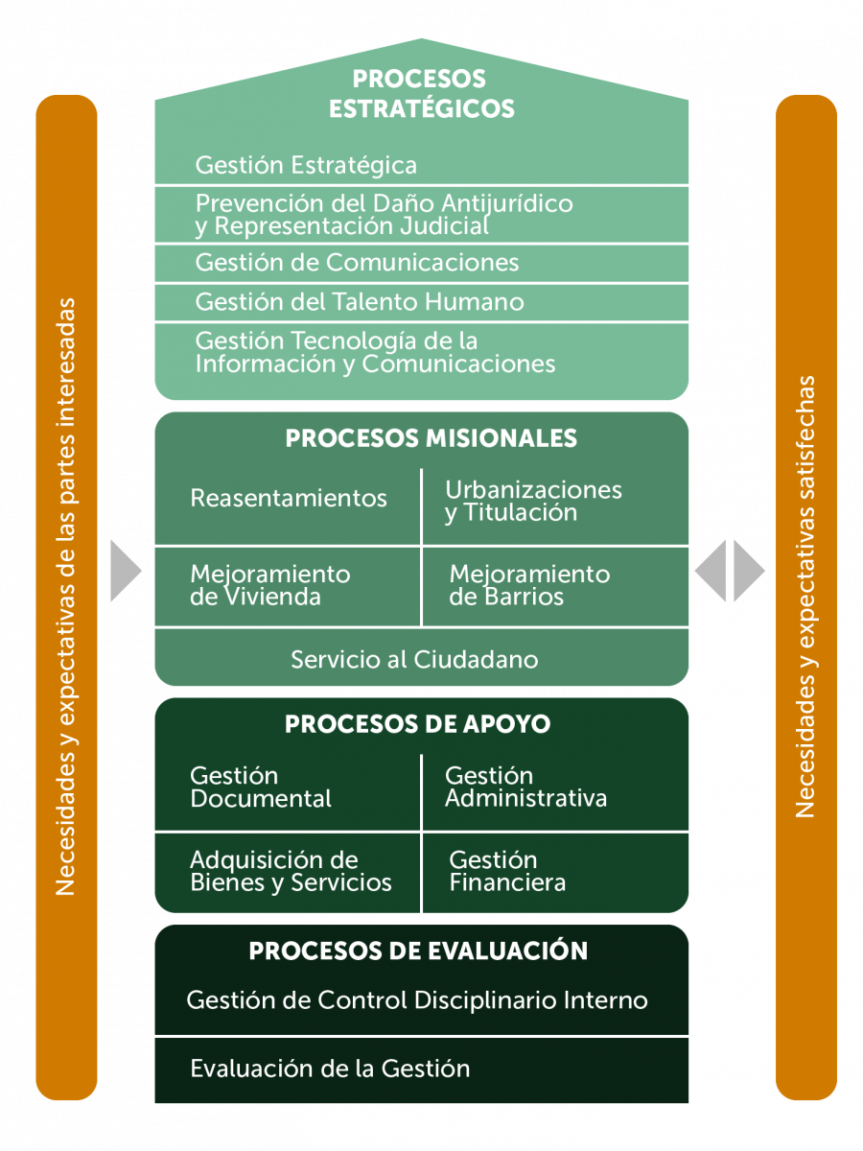

Nota: Se actualiza Diseño del Mapa de Procesos de la Caja de la Vivienda Popular 18-08-2022

